상품제안서
타이틀리스트 PRO V1 2구 순금 볼마커 자석티세트 | 상품코드: S39974

 |  |  |  |  |  |  | 02-713-8555 | www.synergygift.co.kr
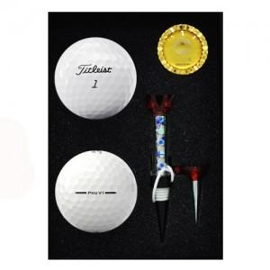

【상세/제작정보】

【인쇄/포장옵션】 | 풀칼라 / 포장지포장

【공급단가】 | 수량 | 50~ | 150~ | 500~ | 1,000~ | 2,000~
*VAT별도 | 단가 | 26,250원 | 25,830원 | 25,200원 | 24,570원 | 24,140원

【상품 URL】 | https://www.synergygift.co.kr:443/src/goods_detail.php?gdno=39974

